бланк ПФХД
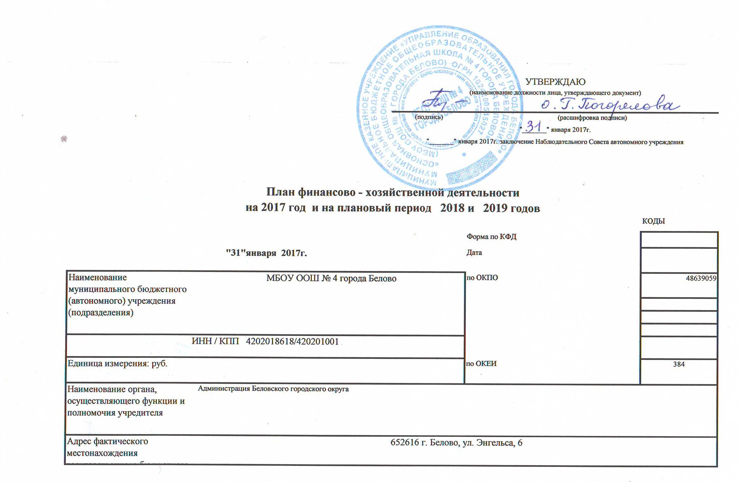

I. Сведения о деятельности муниципального бюджетного учреждения

1.1.. Свидетельство о внесении в реестр собственности Кемеровской
области:
реестровый номер |  |  |  |  |  |  | 42-АД 299947
дата присвоения реестрового номера |  |  |  |  |  |  | 2013-03-26
1.2. Цели деятельности муниципального бюджетного учреждения (подразделения):
Организация и предоставление общедоступного и бесплатного начального общего, основного общего и среднего (полного) общего образования
1.3. Виды деятельности муниципального бюджетного учреждения (подразделения):
Образовательная
Сведения о руководителе учреждения

1.4. Ф.И.О. руководителя учреждения и занимаемая должность |  |  |  |  |  |  | Погорелова Ольга Геннадьевна-директор

1.5. Сведения о трудовом договоре, заключенном с руководителем учреждения:

дата заключения договора |  |  |  |  |  |  | 2016-11-08
номер трудового договора |  |  |  |  |  |  | № 14
наименование органа государственной власти, заключившего трудовой договор |  |  |  |  |  |  | МКУ "Управление образования города Белово"

Срок действия трудового договора, заключенного с руководителем учреждения |  |  |  |  |  |  | 3 года

3 года

Наименование показателя |  |  |  | Количество |  | Стоимость услуг (работ), рублей | Сумма дохода в год,
 |  |  |  |  |  |  | рублей
2.1. Перечень муниципальных услуг (работ):
реализация общеобразовательных программ начального общего, основного общего и среднего (полного) общего образования |  |  |  | 373 |  | 34,758.22 | 12,964,815.80
2.2. Перечень муниципальных работ:

2.3. Перечень услуг (работ), осуществляемых на платной основе:
Организация питания обучающихся |  |  |  | 101 |  | 6,038.20 | 609857.86

II. Показатели финансового состояния муниципального учреждения
на 31 января 20 17 г.
(последнюю отчетную дату)
Наименование показателя |  |  |  |  | Сумма, тыс.руб.
1 |  |  |  |  | 2
Нефинансовые активы, всего: |  |  |  |  | 6003.8

из них: недвижимое имущество, всего: |  |  |  |  | 1844.1
в том числе: остаточная стоимость |  |  |  |  | 666.7
Финансовые активы, всего:
из них: денежные средства учреждения, всего:
в том числе: денежные средства учреждения на счетах

денежные средства учреждения, размещенные на депозиты в кредитной организации
иные финансовые инструменты
дебиторская задолженность по доходам
дебиторская задолженность по расходам
Обязательства, всего |  |  |  |  | 492.17
из них: долговые обязательства

кредиторская задолженность: |  |  |  |  | 492.17
в том числе: просроченная кредиторская задолженность

III. Показатели по поступлениям и выплатам муниципального учреждения
на 31 января 2017 г.

Наименование показателя |  |  | Код строки | Код по бюджетной классификации |  | Объем финансового обеспечения _очередной финансовый год , руб.(с точностью до двух знаков после запятой - 0,00)
 |  |  |  |  |  | Всего | в том числе |  |  |  |  |  |  | Объем финансового обеспечения на первый год планового периода, руб.(с точностью до двух знаков после запятой - 0,00) |  |  |  |  |  |  | Объем финансового обеспечения на второй год планового периода, руб.(с точностью до двух знаков после запятой - 0,00)
 |  |  |  |  |  |  | субсидии на финансовое обеспечение выполнения муниципального задания | субсидии, предосталяемые в соответствии с абзацем вторым пункта 1 статьи 78.1 Бюджетного кодекса РФ |  | субсидии на осуществление капитальных вложений |  |  |  | Всего | в том числе |  |  |  |  |  | Всего | в том числе
 |  |  |  |  |  |  |  |  |  |  | средства обязательного медицинского страхования | поступления от оказания услуг (выполнения работ) на платной основе и от иной приносящей доход деятельности |  |  | субсидии на финансовое обеспечение выполнения муниципального задания | субсидии, предосталяемые в соответствии с абзацем вторым пункта 1 статьи 78.1 Бюджетного кодекса РФ | субсидии на осуществление капитальных вложений | средства обязательного медицинского страхования | поступления от оказания услуг (выполнения работ) на платной основе и от иной приносящей доход деятельности |  |  | субсидии на финансовое обеспечение выполнения муниципального задания | субсидии, предосталяемые в соответствии с абзацем вторым пункта 1 статьи 78.1 Бюджетного кодекса РФ | субсидии на осуществление капитальных вложений | средства обязательного медицинского страхования | поступления от оказания услуг (выполнения работ) на платной основе и от иной приносящей доход деятельности
1 |  |  | 2 | 3 |  | 4 | 5 | 6 |  | 7 |  | всего | из них гранты |  |  |  |  |  | всего | из них гранты |  |  |  |  |  | всего | из них гранты
Поступления от доходов, всего |  |  | 100 | х |  | 13,764,772.49 | 12,964,815.80 | 190,098.83 |  |  | 8 | 9 | 10 | 4 | 5 | 6 | 7 | 8 | 9 | 10 | 4 | 5 | 6 | 7 | 8 | 9 | 10
в том числе: доходы от собственности |  |  | 110 | 00000000000000000000 |  |  | х | х |  | х |  | 609,857.86 |  | 13,966,519.25 | 13,006,992.19 | 349,669.20 | 0.00 | 0.00 | 609,857.86 | 0.00 | 13,966,519.25 | 13,006,992.19 | 349,669.20 | 0.00 | 0.00 | 609,857.86 | 0.00
 |  |  |  |  |  |  |  |  |  |  | х |  | х |  | х | х | х | х | 0.00 | х |  | х | х | х | х | 0.00 | х
доходы от оказания услуг, работ |  |  | 120 |  |  | 13,574,673.66 | 12,964,815.80 | х |  | х
доходы от штрафов,пеней,иных сумм принудительного изъятия |  |  | 130 |  |  |  | х | х |  | х |  | 609,857.86 |  | 13,616,850.05 | 13,006,992.19 | х | х | 0.00 | 609,857.86 | 0.00 | 13,616,850.05 | 13,006,992.19 | х | х | 0.00 | 609,857.86
безвозмездные поступления от наднациональных организаций,правительств иностранных государств,международных финансовых организаций |  |  | 140 |  |  |  | х | х |  | х | х |  | х |  | х | х | х | х | 0.00 | х |  | х | х | х | х | 0.00 | х
иные субсидии,предоставленные из бюджета |  |  | 150 |  |  | 190,098.83 | х | 190,098.83 |  |  | х |  | х |  | х | х | х | х | 0.00 | х |  | х | х | х | х | 0.00 | х
прочие доходы |  |  | 160 |  |  |  | х | х |  | х | х | х | х | 349,669.20 | х | 349,669.20 | 0.00 | х | х | х | 349,669.20 | х | 349,669.20 | 0.00 | х | х | х
доходы от операций с активами |  |  | 180 | х |  |  | х | х |  | х | х |  |  |  | х | х | х | х |  |  |  | х | х | х | х
 |  |  |  |  |  |  |  |  |  |  | х |  | х |  | х | х | х | х |  | х |  | х | х | х | х |  | х
Выплаты по расходам, всего: |  |  | 200 | 00000000000000000 |  | 13,764,772.49 | 12,964,815.80 | 190,098.83 |  | 0.00
в том числе на выплаты персоналу всего: |  |  | 210 |  |  |  |  |  |  |  | 0.00 | 609,857.86 |  | 13,966,519.25 | 13,006,992.19 | 349,669.20 | 0.00 | 0.00 | 609,857.86 |  | 13,966,519.25 | 13,006,992.19 | 349,669.20 | 0.00 | 0.00 | 609,857.86
из них оплата труда и начисления на выплаты по оплате труда |  |  | 211 | 000 |  | 10,801,725.66 | 10,787,771.73 | 13,953.93
социальные и иные выплаты населению, всего |  |  | 220 | 000 |  | 27,660.00 | 780.00 | 26,880.00 |  |  |  |  |  | 10,811,309.03 | 10,787,771.73 | 23,537.30 | 0.00 | 0.00 | 0.00 |  | 10,811,309.03 | 10,787,771.73 | 23,537.30 | 0.00 | 0.00 | 0.00
из них: |  |  |  |  |  |  |  |  |  |  |  |  |  | 27,660.00 | 780.00 | 26,880.00 | 0.00 | 0.00 | 0.00 |  | 27,660.00 | 780.00 | 26,880.00 | 0.00 | 0.00 | 0.00
уплату налогов,сборов и иных платежей, всего |  |  | 230 | 000 |  | 13,833.08 | 13,833.08
из них: |  |  |  |  |  |  |  |  |  |  |  |  |  | 13,833.08 | 13,833.08 | 0.00 | 0.00 | 0.00 | 0.00 |  | 13,833.08 | 13,833.08 | 0.00 | 0.00 | 0.00 | 0.00
безвозмездные перечисления организациям |  |  | 240 |  |  | 0.00 |  |  |  |  |  |  |  |  |  |  |  |  |  |  |  |  |  |  |  | 0.00
 |  |  |  |  |  |  |  |  |  |  |  |  |  | 0.00 | 0.00 | 0.00 | 0.00 | 0.00 | 0.00 |  | 0.00 | 0.00 | 0.00 | 0.00 | 0.00 | 0.00
прочие расходы (кроме расходов на закупку товаров,рабо, услуг) |  |  | 250 |  |  | 0.00
расходы на закупку товаров, работ,услуг, всего |  |  | 260 | 000 |  | 2,921,553.75 | 2,162,430.99 | 149,264.90 |  |  |  |  |  | 0.00 | 0.00 | 0.00 | 0.00 | 0.00 | 0.00 |  | 0.00 | 0.00 | 0.00 | 0.00 | 0.00 | 0.00
 |  |  |  |  |  |  |  |  |  |  |  | 609,857.86 |  | 3,113,717.14 | 2,204,607.38 | 299,251.90 | 0.00 | 0.00 | 609,857.86 |  | 3,113,717.14 | 2,204,607.38 | 299,251.90 | 0.00 | 0.00 | 609,857.86

Поступление финансовых активов, всего: |  |  | 300 | х
из них: увеличение остатков средств |  |  | 310
прочие поступления |  |  | 320
Выбытие финансовых активов, всего |  |  | 400
из них: уменьшение остатков средств |  |  | 410
прочие выбытия |  |  | 420
Остаток средств на начало года |  |  | 500 | х
Остаток средств на конец года |  |  | 600 | х
Показатели выплат по расходам на закупку товаров, работ,услуг учреждения
на 31 января 2017г.
Наименование показателя |  |  | Код строки | Год начала закупки | Сумма выплат по расходам на закупку товаров, работ и услуг, руб. ( с точностью до двух знаков после запятой - 0,00)
 |  |  |  |  | всего на закупки |  |  |  | в том числе
 |  |  |  |  |  |  |  |  | в соответствии с Федеральным законом от 5 апреля 2013г. №44-ФЗ "О контрактной системе в сфере закупок товаров,работ,услуг для обеспечения государственных нужд"
 |  |  |  |  |  |  |  |  |  |  |  |  | в соответствии с Федеральным законом от 18 июля 2011 г. №223-ФЗ "О закупках товаров,работ, услуг отдельными видами юридических лиц"
 |  |  |  |  | на 2017___г. очередной финансовый год |  | на 2018___г. 1-ый год планового периода | на 2019___г. 2-ой год планового периода | на 2017___г. очередной финансовый год
1 |  |  | 2 | 3 | 4 |  | 5 | 6 | 7 |  | на 2018___г. 1-ый год планового периода | на 2019___г. 2-ой год планового периода | на 20____г. очередной финансовый год | на 20___г. 1-ый год планового периода | на 20___г. 2-ой год планового периода
Выплаты по расходам на закупку товаров, работ, услуг всего: |  |  | 0001 | х | 2,921,553.75 |  | 3,113,717.14 | 3,113,717.14 | 2921553.75 |  | 8 | 9 | 10 | 11 | 12
в том числе: на оплату контрактов заключенных до начала очередного финансового года : |  |  | 1001 | х |  |  |  |  |  |  | 3,113,717.14 | 3,113,717.14

на закупку товаров работ, услуг по году начала закупки |  |  | 2001 |  | 2,921,553.75 |  | 3,113,717.14 | 3,113,717.14 | 2921553.75
 |  |  |  |  |  |  |  |  |  |  | 3,113,717.14 | 3,113,717.14

 | Сведения о средствах, поступающих во временное распоряжение учреждения
 | на 31.01. 2017г.
 | (очередной финансовый год)
Наименование показателя |  |  | Код строки | Сумма, (руб., с точностью до двух знаков после запятой - 0,00)
1 |  |  | 2 | 3
Остаток средств на начало года |  |  | 010 | 1035
Остаток средств на конец года |  |  | 020
Поступление |  |  | 030

Выбытие |  |  | 040 | 18980.68

Справочная информация
Наименование показателя |  |  | Код строки | Сумма, (тыс.руб., )
1 |  |  | 2 | 3
Объем публичных обязательств, всего |  |  | 010 | 500.29
Объем бюджетных инвестиций( в части переданных полномочий государственного заказчика а соответствии с Бюджетным коднксом РФ), всего: |  |  | 020
Объем средств, поступивших во сременное распоряжение, всего: |  |  | 030

Главный бухгалтер муниципального бюджетного (автономного) учреждения (подразделения)
 |  | (подпись) |  |  |  |  | (расшифровка подписи)

